信用交易
融资融券市场交易数据统计(2024-09-26)

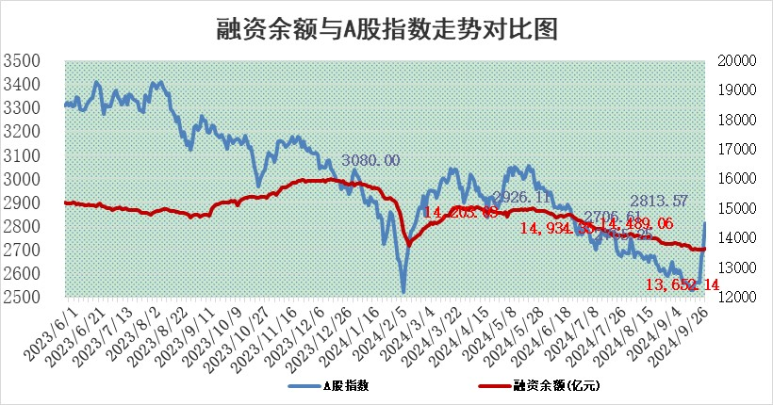
标的证券 | 融资融券余额（亿元） | 融资余额（亿元） | 融券余额（亿元） | 融资买入额（亿元） | 融资融券规模变化（亿元） | 融资余额增幅(‰) | 融券余额增幅(%)
统计数据 | 13,758.20 | 13,652.14 | 96.38 | 1,079.21 | 38.25 | 2.69 | 1.67

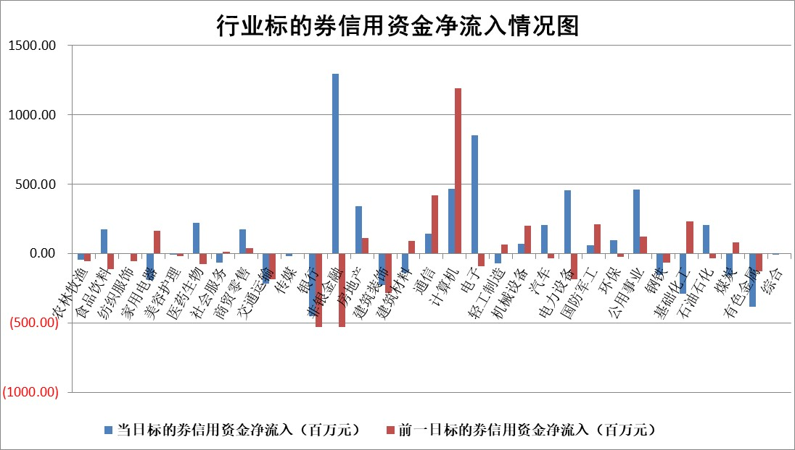

标的基金代码 | 标的基金简称 | 融资余额/市值(%) | 融资余额增幅(%) | 融资买入额/成交金额(%) | （融资余额净增额-融券余额净增额）/市值(‱) | 融券余额降幅(%) | ABS[（融资余额净增额-融券余额净增额）/市值净增额-1](%)
159902 | 华夏中小板ETF | 0.00 | 0.00 | 0.00 | 0.00 | 0.00 | 100.00
159915 | 易方达创业板ETF | 2.29 | 5.49 | 108390.58 | 11.89 | -0.53 | 97.84
159919 | 嘉实沪深300ETF | 0.60 | 1.04 | 5.00 | 0.18 | -87.26 | 99.96
159920 | 华夏恒生ETF | 31.40 | -0.18 | 5.82 | -5.76 | -3.49 | 101.71
159922 | 嘉实中证500ETF | 0.89 | 1.25 | 12.48 | 0.75 | -2.79 | 99.90
159925 | 南方沪深300ETF | 0.42 | -15.04 | 0.13 | -7.44 | 0.00 | 101.18
159928 | 消费ETF | 1.36 | 15.79 | 8.88 | 18.05 | -51.59 | 98.56
159934 | 易方达黄金ETF | 78.90 | -0.16 | 19.34 | -12.87 | 0.00 | 7810.01
159939 | 全指信息技术ETF | 0.87 | -1.56 | 3.45 | -1.38 | 0.00 | 100.38
159940 | 全指金融地产ETF | 0.19 | -1.80 | 0.02 | -0.35 | 0.00 | 100.08
159995 | 半导体芯片ETF | 2.68 | -2.26 | 174.77 | -6.51 | -4.81 | 101.65
159997 | 天弘中证电子ETF | 2.05 | -3.94 | 2.30 | -8.41 | -3.34 | 102.30
159998 | 天弘中证计算机主题ETF | 0.80 | -7.45 | 0.04 | -6.44 | 0.00 | 101.79
510050 | 华夏上证50ETF | 2.83 | -4.82 | 181.19 | -14.67 | -20.75 | 102.06
510180 | 华安上证180ETF | 0.46 | -1.29 | 1.05 | -0.69 | -49.56 | 100.16
510880 | 华泰柏瑞红利ETF | 0.37 | 2.05 | 1.99 | 0.55 | -23.24 | 99.62
510900 | 易方达恒生H股ETF | 36.14 | -0.24 | 5.80 | -8.82 | 0.00 | 102.38
511010 | 5年期国债ETF | 1.88 | 1.86 | 0.05 | 3.44 | 0.00 | 144.60
511380 | 可转债及可交换债券ETF | 1.14 | 0.58 | 4.08 | 0.66 | 0.00 | 99.90
512000 | 全指证券ETF | 7.45 | 0.09 | 17.03 | 0.70 | 2.11 | 99.87
512010 | 沪深300医药卫生ETF | 7.00 | 3.20 | 40.91 | 21.57 | -4.09 | 95.18
512070 | 沪深300非银ETF | 2.12 | 8.62 | 825.61 | 16.79 | -12.50 | 98.23
512400 | 南方中证申万有色金属ETF | 1.53 | -3.28 | 0.37 | -5.75 | -3.74 | 102.11
512580 | 广发中证环保产业ETF | 1.13 | 1.94 | 0.19 | 2.15 | 0.00 | 99.15
512660 | 国泰中证军工ETF | 2.70 | -3.11 | 15.70 | -8.73 | -16.78 | 102.71
512800 | 华宝中证银行ETF | 10.90 | -0.30 | 0.76 | -3.89 | -2.69 | 100.91
512980 | 广发中证传媒ETF | 1.63 | 0.55 | 224.87 | 0.97 | 38.55 | 99.76
515030 | 华夏中证新能源汽车ETF | 2.66 | 3.50 | 11.53 | 8.78 | -4.11 | 97.57
515050 | 华夏中证5G通信主题ETF | 1.05 | 1.97 | 7.69 | 1.91 | -2.76 | 99.35
515070 | 华夏中证人工智能ETF | 3.04 | -10.17 | 1.52 | -34.36 | 0.00 | 113.46
标的股票比较指标 |  | 融资余额/流通A股市值(%) | 融资余额增幅(%) | 融资买入额/成交金额(%) | （融资余额净增额-融券余额净增额）/流通A股市值(‱) | 融券余额降幅(%) | ABS[（融资余额净增额-融券余额净增额）/流通A股市值净增额-1](%)
前十名标的个股 |  | 保力新 | 中粮资本 | 天桥起重 | 我爱我家 | 英力股份 | 亚华电子
 |  | 亿利洁能 | 津投城开 | 天马科技 | 津投城开 | 芯联集成 | 同飞股份
 |  | 江苏阳光 | 思林杰 | 安必平 | 宇邦新材 | 沈阳机床 | 骏成科技
 |  | 中南建设 | 新奥股份 | 倍轻松 | 安凯客车 | 我爱我家 | 燕麦科技
 |  | 仁东控股 | 东鹏饮料 | 吉贝尔 | 中亦科技 | 莱美药业 | 苏大维格
 |  | 纽泰格 | 安凯客车 | 红宝丽 | 荣信文化 | 招标股份 | 航天晨光
 |  | 容百科技 | 我爱我家 | 鼎泰高科 | 思林杰 | 珀莱雅 | 侨源股份
 |  | 金博股份 | 山西汾酒 | 亚盛集团 | 博隆技术 | 龙腾光电 | 涛涛车业
 |  | 元道通信 | 时代电气 | 三达膜 | 珠江股份 | 华东医药 | 东风科技
 |  | 齐峰新材 | 华明装备 | 路德环境 | 亚通股份 | 永太科技 | 榕基软件
后十名标的个股 |  | 凯撒文化 | 海泰科 | 富乐德 | 威士顿 | 上实发展 | 中亦科技
 |  | 惠程科技 | 川恒股份 | 秦川物联 | 维科精密 | 京沪高铁 | 东土科技
 |  | 广汇汽车 | 菲利华 | 国泰君安 | 美硕科技 | 中国通号 | 中成股份
 |  | 海印股份 | 美硕科技 | 海通证券 | 海泰科 | 建发股份 | 光庭信息
 |  | 盛屯矿业 | 润本股份 | 凯撒文化 | 安邦护卫 | 中粮资本 | 艾布鲁
 |  | 江苏舜天 | 维科精密 | 惠程科技 | 精研科技 | 华丽家族 | 万邦医药
 |  | 威创股份 | 金域医学 | 广汇汽车 | 东方电热 | 深高速 | 东方电热
 |  | 广电网络 | 老板电器 | 海印股份 | 汇金科技 | 陆家嘴 | 拓维信息
 |  | 东旭光电 | 德福科技 | 盛屯矿业 | 西藏天路 | 大秦铁路 | 腾达科技
 |  | 东旭蓝天 | 威士顿 | 江苏舜天 | 海力风电 | 安洁科技 | 荣信文化
说明：1.以上普通交易数据和信用交易数据皆以交易日收盘后数据为基准；2.上述标的证券总数据只计算标的证券市场总数据，不包括从标的证券中调出去标的证券数据，所以与交易所公布的总值略有不同； 3.上述行业采用申万一级行业分类；4.以上标的基金和标的个股中比较的6个指标值中：前5个（从左至右）为正向指标，值越大排名越靠前；第6个为逆向指标，值越小，排名越靠前；5.第6个指标中ABS[]表示求绝对值，其主要用于考量信用资金相对净流入对股价相对净变化的贡献程度；6.数据来源：wind，交易所。

 |  |  |  | 证券代码 | 新增融资余额 | 融资买入额 | 融资买入增幅前10
 |  | 1 | 西部建设 | 002302 | 80643953 | 177472374 | 41%
 |  | 2 | 天键股份 | 301383 | 27855096 | 56831811 | 39%
 |  | 3 | 井松智能 | 688251 | 7040854 | 13763946 | 27%
 |  | 4 | 国电电力 | 600795 | 116116226 | 151740647 | 23%
 |  | 5 | 华立科技 | 301011 | 9342856 | 31199107 | 23%
 |  | 6 | 捷邦科技 | 301326 | 9066090 | 22350547 | 22%
 |  | 7 | 海利尔 | 603639 | 19864834 | 35520613 | 20%
 |  | 8 | 华研精机 | 301138 | 7597460 | 13339451 | 16%
 |  | 9 | 鹏辉能源 | 300438 | 83773067 | 304558811 | 16%
 |  | 10 | 建科股份 | 301115 | 7106455 | 29879412 | 15%

